Tiempos
Inicialización temprana |  |  |  |  | Fiabilidad de hilos
Iteración | Proceso 1 |  | Proceso 2 |  | Iteración | Proceso 1 |  | Proceso 2
 | Registrador | Escritor | Registrador | Escritor |  | Registrador | Escritor | Registrador | Escritor
1 | 1277600 | 7324600 | 1121600 | 6591100 | 1 | 905100 | 2641600 | 339700 | 3169400
2 | 1800 | 1139500 | 1200 | 651100 | 2 | 5300 | 2267900 | 2700 | 733800
3 | 1300 | 654600 | 1500 | 949000 | 3 | 9000 | 7531100 | 5800 | 8635800
4 | 1500 | 717600 | 1600 | 757100 | 4 | 2700 | 1464700 | 1225700 | 833900
5 | 1300 | 928900 | 1000 | 746300 | 5 | 9300 | 5205200 | 1600 | 1723900
6 | 1000 | 4411100 | 1400 | 4059300 | 6 | 2700 | 1748300 | 3300 | 1725000
7 | 1100 | 4470500 | 1200 | 7889200 | 7 | 3200 | 2731300 | 2900 | 1571900
8 | 2000 | 2411300 | 2100 | 7051300 | 8 | 2300 | 1314000 | 2900 | 1254600
9 | 900 | 6031500 | 1000 | 6504400 | 9 | 9300 | 906100 | 3100 | 1059100
10 | 1500 | 5619200 | 1400 | 1785300 | 10 | 5700 | 6472300 | 3100 | 1095900
11 | 1300 | 835400 | 900 | 826300 | 11 | 5000 | 864200 | 2600 | 902200
12 | 1000 | 9012900 | 1200 | 8742800 | 12 | 5200 | 2003300 | 2900 | 8392400
13 | 1500 | 1401400 | 1100 | 789200 | 13 | 3000 | 1052200 | 3200 | 2064300
14 | 1500 | 1305900 | 1200 | 1863700 | 14 | 3400 | 1499400 | 2200 | 1172600
15 | 2400 | 706500 | 1100 | 741300 | 15 | 3000 | 1516900 | 2300 | 1114600
16 | 1200 | 13586700 | 1100 | 872800 | 16 | 3300 | 768500 | 168100 | 1350300
17 | 1300 | 12434900 | 1700 | 633900 | 17 | 3000 | 4575200 | 1900 | 1250100
18 | 1000 | 2025700 | 1700 | 681800 | 18 | 2000 | 2078300 | 2600 | 7905800
19 | 1100 | 1660700 | 1700 | 13464300 | 19 | 2400 | 2344200 | 2200 | 1887300
20 | 1300 | 772900 | 2200 | 4533300 | 20 | 2000 | 1874200 | 2300 | 3025100
21 | 1400 | 1555900 | 5700 | 1904100 | 21 | 3200 | 2623700 | 3400 | 2215400
22 | 2900 | 737800 | 1400 | 2516900 | 22 | 3100 | 6674100 | 3000 | 8874700
23 | 1200 | 5478100 | 800 | 2041800 | 23 | 1700 | 1464700 | 2400 | 1907500
24 | 1400 | 5543000 | 1500 | 574800 | 24 | 2900 | 7546700 | 2100 | 1141300
25 | 1900 | 670400 | 1000 | 5103900 | 25 | 2300 | 1129700 | 1900 | 2789000
26 | 1300 | 1504500 | 1600 | 5900300 | 26 | 2600 | 2109700 | 2300 | 5866000
27 | 1300 | 737200 | 1100 | 5750800 | 27 | 3500 | 2337200 | 2100 | 4481400
28 | 1400 | 835800 | 1400 | 2927800 | 28 | 2600 | 1534700 | 3000 | 7296300
29 | 1000 | 6144900 | 1400 | 4584800 | 29 | 7200 | 4592800 | 3300 | 814400
30 | 1700 | 2486800 | 1900 | 2214500 | 30 | 3000 | 1055900 | 3400 | 1927600
31 | 1100 | 5167200 | 11965900 | 1182200 | 31 | 3400 | 645900 | 4800 | 3243600
32 | 1100 | 13283900 | 1600 | 2509200 | 32 | 421500 | 1204800 | 3500 | 1447600
33 | 1500 | 2226000 | 1000 | 4246800 | 33 | 3400 | 769200 | 3400 | 5055600
34 | 1400 | 3440900 | 1300 | 2831600 | 34 | 1900 | 1030300 | 6300 | 602400
35 | 1000 | 4596900 | 1200 | 3796500 | 35 | 2900 | 810600 | 2800 | 1667600
36 | 1800 | 3544100 | 1100 | 2554800 | 36 | 3000 | 876600 | 6600 | 1148900
37 | 1300 | 2686900 | 1200 | 1816300 | 37 | 2500 | 963900 | 3900 | 771700
38 | 1200 | 3042500 | 1600 | 2469900 | 38 | 2500 | 2655400 | 2700 | 1375400
39 | 1100 | 1975700 | 1200 | 1568800 | 39 | 3400 | 1058200 | 2400 | 2329100
40 | 800 | 3091500 | 1300 | 860300 | 40 | 2400 | 8171600 | 2700 | 5200500
41 | 1200 | 1605200 | 1000 | 2034600 | 41 | 3200 | 1074000 | 2900 | 757600
42 | 1200 | 2769500 | 1600 | 3954600 | 42 | 2300 | 2379200 | 3000 | 626300
43 | 1300 | 1202200 | 1300 | 3182600 | 43 | 4100 | 1499000 | 2100 | 2545100
44 | 900 | 2231500 | 1300 | 3063500 | 44 | 2500 | 697600 | 7600 | 3314300
45 | 1400 | 3825500 | 1300 | 2241800 | 45 | 2000 | 1610700 | 4700 | 1005700
46 | 1700 | 2595500 | 1000 | 3687400 | 46 | 6000 | 3761700 | 2100 | 650100
47 | 1600 | 1621400 | 1300 | 845100 | 47 | 2500 | 2394400 | 6400 | 3590500
48 | 1300 | 2230400 | 1500 | 688300 | 48 | 3100 | 965400 | 3700 | 2172300
49 | 1300 | 1571000 | 1300 | 1506700 | 49 | 6300 | 3666500 | 2300 | 910900
50 | 1400 | 3380500 | 1300 | 2382100 | 50 | 4400 | 6181610 | 3100 | 2961700
Suma (ns): | 1344700 | 169234500 | 13156000 | 151076300 | Suma (ns): | 1502300 | 124344710 | 1885000 | 129558500
Promedio: | 26894 | 3384690 | 263120 | 3021526 | Promedio: | 30046 | 2486894.2 | 37700 | 2591170

Registrador

Escritor

Obtener registrador
Histograma
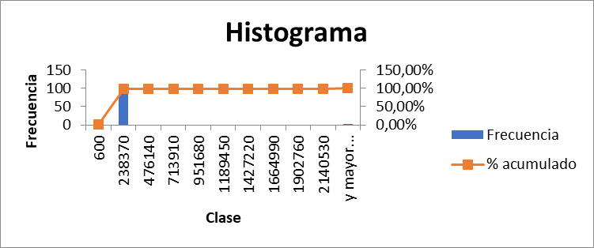
Clase | Frecuencia | % acumulado | Clase | Frecuencia | % acumulado
499 | 1 | 1.00% | 600 | 1 | 1.00%
274109.1 | 98 | 99.00% | 238370 | 98 | 99.00%
547719.2 | 0 | 99.00% | 476140 | 0 | 99.00%
821329.3 | 0 | 99.00% | 713910 | 0 | 99.00%
1094939.4 | 0 | 99.00% | 951680 | 0 | 99.00%
1368549.5 | 0 | 99.00% | 1189450 | 0 | 99.00%
1642159.6 | 0 | 99.00% | 1427220 | 0 | 99.00%
1915769.7 | 0 | 99.00% | 1664990 | 0 | 99.00%
2189379.8 | 0 | 99.00% | 1902760 | 0 | 99.00%
2462989.9 | 0 | 99.00% | 2140530 | 0 | 99.00%
y mayor... | 1 | 100.00% | y mayor... | 1 | 100.00%
Fiabilidad de hilos |  |  | Inicializacion temprana

Escribir
Histograma
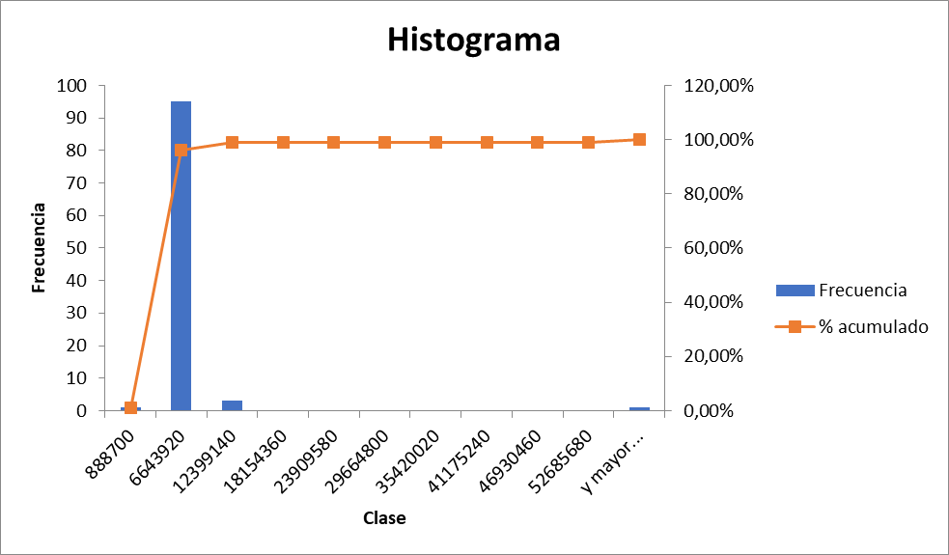
Clase | Frecuencia | % acumulado | Clase | Frecuencia | % acumulado
908900 | 1 | 1.00% | 888700 | 1 | 1.00%
7899989.9 | 93 | 94.00% | 6643920 | 95 | 96.00%
14891079.8 | 4 | 98.00% | 12399140 | 3 | 99.00%
21882169.7 | 1 | 99.00% | 18154360 | 0 | 99.00%
28873259.6 | 0 | 99.00% | 23909580 | 0 | 99.00%
35864349.5 | 0 | 99.00% | 29664800 | 0 | 99.00%
42855439.4 | 0 | 99.00% | 35420020 | 0 | 99.00%
49846529.3 | 0 | 99.00% | 41175240 | 0 | 99.00%
56837619.2 | 0 | 99.00% | 46930460 | 0 | 99.00%
63828709.1 | 0 | 99.00% | 52685680 | 0 | 99.00%
y mayor... | 1 | 100.00% | y mayor... | 1 | 100.00%
Fiabilidad de hilos |  |  | Inicializacion temprana

Total
Histograma
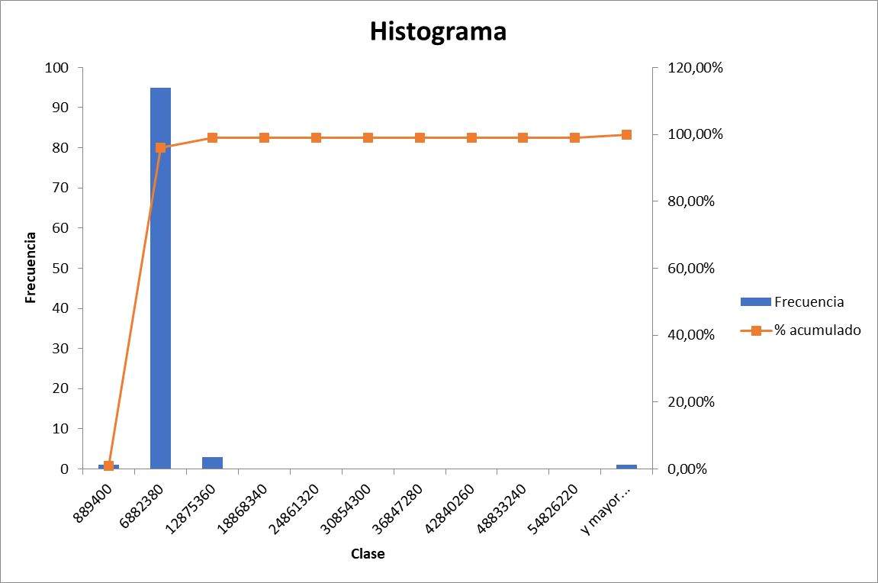
Clase | Frecuencia | % acumulado | Clase | Frecuencia | % acumulado
910000 | 1 | 1.00% | 889400 | 1 | 1.00%
7901089.9 | 93 | 94.00% | 6882380 | 95 | 96.00%
14892179.8 | 4 | 98.00% | 12875360 | 3 | 99.00%
21883269.7 | 1 | 99.00% | 18868340 | 0 | 99.00%
28874359.6 | 0 | 99.00% | 24861320 | 0 | 99.00%
35865449.5 | 0 | 99.00% | 30854300 | 0 | 99.00%
42856539.4 | 0 | 99.00% | 36847280 | 0 | 99.00%
49847629.3 | 0 | 99.00% | 42840260 | 0 | 99.00%
56838719.2 | 0 | 99.00% | 48833240 | 0 | 99.00%
63829809.1 | 0 | 99.00% | 54826220 | 0 | 99.00%
y mayor... | 1 | 100.00% | y mayor... | 1 | 100.00%

